5_Đổ Dữ Liệu Ra Slide

 | PHP Laravel 5x - Website bán hàng Bài 6: Đổ Dữ Liệu Ra Slide Trang Chủ

 |  | VI slide chung ta can do ra nam o trang chu, nen chung ta se viet lenh o function getIndex()

 |  | Chung ta tao 1 bien $slide, bien nay nhan du lieu do ve tu Table (bang) slide

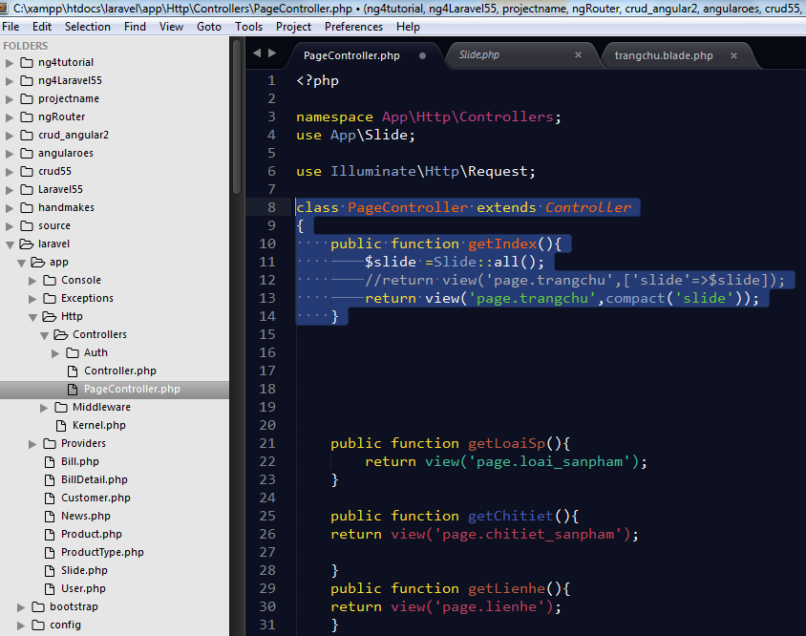

Lay du lieu tu Model : Slide, nen chung ta phai goi den model Slide nay
Cu phap: Use App\Silde

Khai bao 1 bien $slide, bien nay nhan cac gia tri do ve tu model
Slide::all(); Lay het du lieu: giong nhu: Select *

Truyen du lieu cua bien @silde o tren qua cho view
View o day la view ( page.trangchu)

Tiep tuc, qua view Trang chu, chung ta thuc hien 1 vong lap de show du lieu ra
 |  | O day, chung ta , dung vong lap Foreach ()
 |  | Chung ta thuc hien xoa bot cac The <li> di, chi de lai 1 the thoi

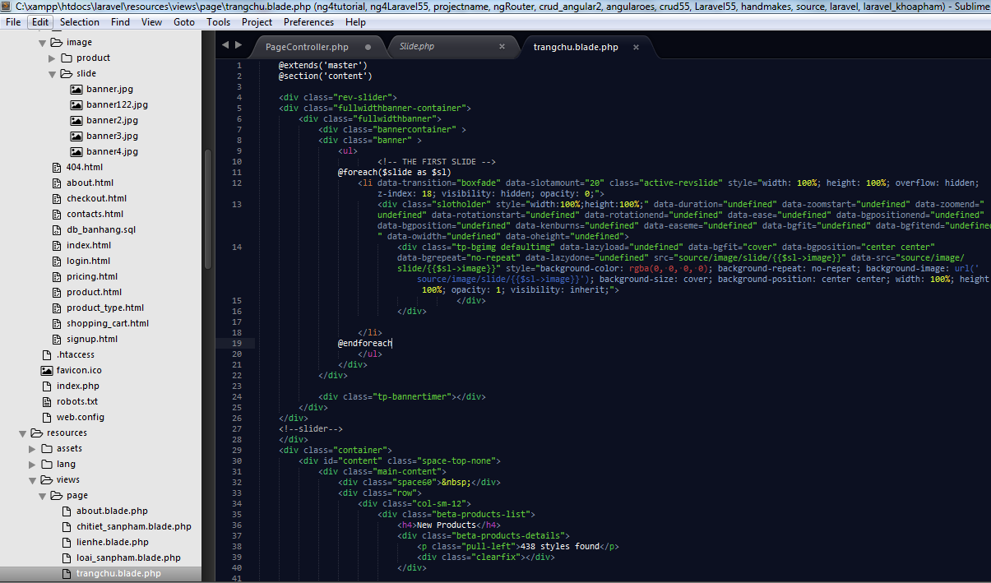

CHi can thuc hien vong lap cho 1 the <li> </li>
Bien $slide nay duoc lay ( thamkhao ) o phia ben controller, sau do duoc gan cho bien $sl

Cau lenh , xuat, in ra du lieu cho truong image
{{$sl->image}}

 |  |  | Chay thu | http://localhost/laravel/public/index
 |  |  | Ok

